Foglio1
Richiesta | Risposta
Richiesta modifica indirizzo email | Buongiorno, abbiamo modificato l'indirizzo in sap. Per Ariba potete procedere in autonomia seguendo il manuale disponibile al link https://www.inwit.it/wp-content/uploads/2021/05/Inwit_Manuale-Utente-VIS.pdf pag. 13. Se non ha già inviato l’accettazione delle Condizioni Generali di Adesione al Portale si prega di scaricare il documento disponibile al link https://www.inwit.it/wp-content/uploads/2021/05/Condizioni-Generali-di-Adesione-VIS.pdf e inviarlo firmato all’indirizzo PEC procurement@inwit.telecompost.it grazie
Accesso interno non riuscito | Ciao, puoi provare a premere reset password? quando scegli la psw premi sul ? che trovi di fianco per leggere le regole che la psw devi rispettare attenzione che non ci siano spazi dopo la user e dopo la psw se fa copia e incolla grazie, ciao
Chiarimento nel caso in cui abbiano già user per altri (per es vodafone) | Buongiorno, deve premere su process order nell'email ricevuta e poi il sistema le chiede se ha già le credenziali o no se usa quelle in suo possesso si stabilisce la relazione commerciale tra il vostro ANID e INWIT le lascio anche il link per il manuale utente https://inwit.it/sites/default/files/allegati/Inwit_Manuale%20Utente%20VIS.pdf. Se non ha già inviato l’accettazione delle Condizioni Generali di Adesione al Portale si prega di scaricare il documento disponibile al link https://www.inwit.it/wp-content/uploads/2021/05/Condizioni-Generali-di-Adesione-VIS.pdf e inviarlo firmato all’indirizzo PEC procurement@inwit.telecompost.it Grazie
Tab mancanti | Buongiorno, la sua user non ha i ruoli corretti e infatti non vede i tab relativi agli ordini per favore faccia riferimento a pag 9 e successive del manuale utente Deve verificar che nel tab del ruolo ci siano tutte le crocette mi faccia sapere se risolve, altrimenti per questo tipo di problema può farsi aiutare anche dal supporto generico ariba disponibile premendo le freccine e poi le cuffie in basso:
Richiesta credenziali | Buongiorno deve premere su “process order” nell'email ricevuta e poi il sistema le chiede se ha già le credenziali o no. se ha già le credenziali per ariba network può usare quelle altrimenti segue la procedura guidata per crearne delle altre. Le lascio anche il link per il manuale utente https://www.inwit.it/wp-content/uploads/2021/05/Inwit_Manuale-Utente-VIS.pdf Se non ha già inviato l’accettazione delle Condizioni Generali di Adesione al Portale si prega di scaricare il documento disponibile al link https://www.inwit.it/wp-content/uploads/2021/05/Condizioni-Generali-di-Adesione-VIS.pdf e inviarlo firmato all’indirizzo PEC procurement@inwit.telecompost.it Grazie
Richiesta info su processo | Salve, come può vedere dal manuale utente disponibile al link https://www.inwit.it/wp-content/uploads/2021/05/Inwit_Manuale-Utente-VIS.pdf tutti gli ordini di acquisto emessi da inwit per la sua azienda saranno disponibili sul portale Ariba. Prego notare che gli ordini vanno confermati (vedere pag 14 del manuale). Inoltre quando inwit emette EM le arriva una email (rif pag 25 del manuale), deve usare il numero entrata merce come riferimento quando invia la fattura. Grazie Se non già non inviata l’accettazione delle Condizioni Generali di Adesione al Portale si prega di scaricare il documento disponibile al link https://www.inwit.it/wp-content/uploads/2021/05/Condizioni-Generali-di-Adesione-VIS.pdf e inviarlo firmato all’indirizzo PEC procurement@inwit.telecompost.it Grazie
Chiarimento su oda migrati | Gentile Fornitore, il documento da lei ricevuto è relativo ad una migrazione dati per tale motivo può ignorare questa comunicazione. Grazie.
Mancata notifica EM | 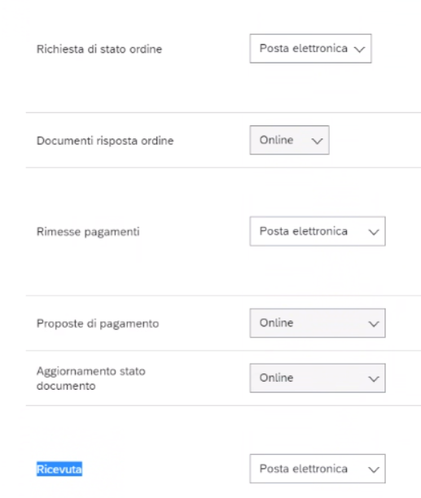 Deve per favore attivarsi le notifiche per la parte di entrata merce , manuale pag. 13deve inserire il suo indirizzo email anche sui 4 campi in fondo. Le entrate Merci o Benestare sono denominate “Ricevute”. intanto per vedere l'em può navigare dall'ordine, se preme sui documenti correlati naviga su em. Grazie
Ci sono oneri finanziari per i fornitori con ariba? | Gentile Fornitore, non ci sono oneri economici nella modalità in cui siete configurati, se vorrete più funzionalità dovrete attivare la premium, che invece è a pagamento. Grazie
Per info pagamenti fatture | Gentile Fornitore, questa casella di posta è un supporto tecnico sul portale fornitori, per domande relative a pagamenti e altro deve scrivere al seguente indirizzo e-mail: amministrazionefornitori@inwit.it
Visualizzazione oda | Gentile Fornitore, con account Ariba standard per visualizzare il dettaglio di un ordine deve passare dalla mail che ha ricevuto relativa allo stesso, se non la trova può cliccare sulla riga a sinistra nella dashboard (pulsante blu) per farne inviare un’altra dal sistema.
Visualizzazione dettaglio EM | Gentile fornitore, con account standard per vedere il dettaglio del documento deve passare dalla mail di notifica ODA, diversamente è necessaria l’attivazione di un account enterprise.
Richiesta invio credenziali | Gentile Fornitore, le credenziali non vengono generate ed inviate dal supporto disponibile a questa casella di posta, bensì generate da voi dopo aver cliccato su “process order” nella mail che viene inviata quando Inwit emette un ordine. Se non sono stati emessi ordini nei vostri confronti dovrete attendere che vengano creati per poter creare la relazione commerciale con INWIT sul nuovo portale Ariba.
Importo oda o fattura errato | Gentile fornitore, il sistema espone i dati presenti senza elaborarli, per domande su importo fatture o ordini deve rivolgersi al suo referente Inwit o alla casella di posta: amministrazionefornitori@inwit.it Grazie

